Résultats_riz_camargue_IGPAB
Résultats indicateurs riz de Camargue IGP et en AB
*Bleu: indicateurs économiques, Vert: indicateurs volet envrionnement, Rouge: indicateurs volet social
Indicateur | Unité | Niveau dans la chaine de production primaire | Valeur pour le SIQO | Valeur de référence | Différence relative
[1] | [2] | [3] | [4] | [5] | [6]=([4]-[5])/[5]
marge brute opérationnelle | % du chiffre d'affaires | production primaire | 0.91 | 0.80 | 13.8%
valeur ajoutée brute | % du chiffre d'affaires | production primaire | 0.81 | 0.70 | 15.7%
prix | EUR/kg | production primaire | 0.70 | 0.31 | 126.5%
prix | EUR/kg | transformation | 1.50 | 0.58 | 158.6%
prix | EUR/kg | distribution | 5.25 | 2.31 | 127.3%
part d'export en volume hors UE | % | distribution | 0.00 | 0.01 | -100.0%
part d'export en volume dans l'UE | % | distribution | 0.21 | 0.11 | 90.9%
multiplicateur local | na | transformation | 2.29 | 2.04 | 12.3%
Empreinte carbone par ha | kg eq CO2/ha | production primaire | 2560.15 | 3814.36 | -32.9%
Empreinte carbone par ha | kg eq CO2/ha | transformation | 2329.84 | 3460.43 | -32.7%
Empreinte carbone par ha | kg eq CO2/ha | distribution | 2666.49 | 4003.99 | -33.4%
Empreinte carbone par tonne de produit | kg eq CO2/tonne | production primaire | 568.92 | 681.14 | -16.5%
Empreinte carbone par tonne de produit | kg eq CO2/tonne | transformation | 862.91 | 1029.89 | -16.2%
Empreinte carbone par tonne de produit | kg eq CO2/tonne | distribution | 987.59 | 1191.66 | -17.1%
Emission de carbone dû au transport | kg eq CO2/tonne | production primaire | 0.00 | 0.00 | 0.0%
Emission de carbone dû au transport | kg eq CO2/tonne | transformation | 5.97 | 6.90 | -13.4%
Emission de carbone dû au transport | kg eq CO2/tonne | distribution | 124.68 | 161.77 | -22.9%
Distance parcourue | tonne.km/tonne | production primaire | 0.00 | 0.00 | 0.0%
Distance parcourue | tonne.km/tonne | transformation | 59.52 | 68.73 | -13.4%
Distance parcourue | tonne.km/tonne | distribution | 1242.88 | 1630.61 | -23.8%
empreinte eau bleue (consommation d'eau de surface ou souterraine) | m3/kg | production primaire | 2.50 | 2.12 | 17.9%
empreinte eau bleue (consommation d'eau de surface ou souterraine) | m3/kg | transformation | 0.01 | 0.01 | 17.9%
empreinte eau verte (comsommation totale en eau) | m3/kg | production primaire | 0.48 | 0.39 | 23.1%
empreinte eau grise (pollution de l'eau) | m3/kg | production primaire | 0.15 | 0.35 | -57.1%
quantité de travail par unité de production | UTA/tonne | production primaire | 0.01 | 0.01 | -44.7%
chiffre d'affaires par unité de travail | EUR/UTA | production primaire | 89908.26 | 71043.62 | 26.6%
chiffre d'affaires par unité de travail | EUR/UTA | transformation | 525000.00 | 384193.57 | 36.6%
distribution du pouvoir de négociation | na | production primaire | 0.99 | 0.98 | 0.2%
Stabilité de la chaine de valeur | na | production primaire | 0.62 | 0.57 | 8.3%
Niveau d’instruction | na | production primaire |  | 0.51
Niveau d’instruction | na | transformation | 0.70 | 0.65 | 8.5%
égalité des genres | % | production primaire | 0.53 | 0.53 | 0.0%
égalité des genres | % | transformation | 0.09 | 0.06 | 50.0%
Renouvellement des générations | % | production primaire | 0.33 | 0.33 | 0.0%
Renouvellement des générations | % | transformation | 1.17 | 0.82 | 42.7%

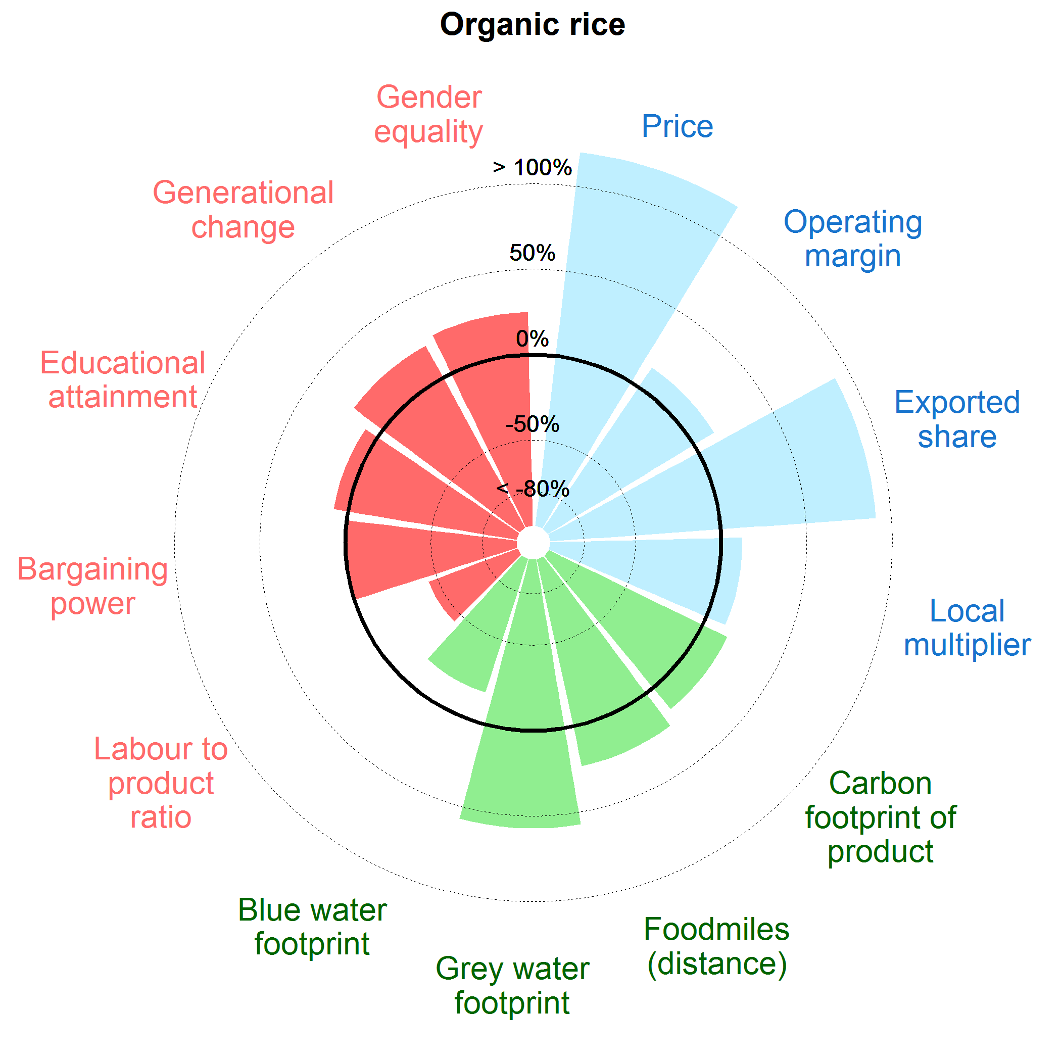
Différence moyenne entre SIQO et conventionnel |  | Graphique de performance du riz de Camargue IGP et AB en termes de développement durable par rapport au riz conventionnel (0%: même niveau entre SIQO et conventionnel; <0%:SIQO moins performant;>0% SIQO plus performant)
prix | 137%
valeur ajoutée brute | 16%
marge brute opérationnelle | 14%
part d'export en valeur dans l'UE | 91%
part d'export en volume dans l'UE | 91%
part d'export en volume hors UE | -100%
multiplicateur local | 12%
Empreinte carbone par tonne de produit | 16%
Empreinte carbone par ha | 33%
Distance parcourue | 24%
Emission de carbone dû au transport | 23%
empreinte eau verte (comsommation totale en eau) | -23%
empreinte eau grise (pollution de l'eau) | 57%
empreinte eau bleue (consommation d'eau de surface ou souterraine) | -18%
quantité de travail par unité de production | -45%
chiffre d'affaires par unité de travail | 32%
distribution du pouvoir de négociation | 0%
Stabilité de la chaine de valeur | 8%
Niveau d’instruction | 9%
Renouvellement des générations | 21%
égalité des genres | 25%

 |  | (0%: même niveau entre SIQO et conventionnel; <0%:SIQO moins performant;>0% SIQO plus performant)

* les cases grisées sont pour les indicateurs non utilisés dans le graphique (car complémentaires)

Résultats_moules_baie_stMichAOP
Résultats indicateurs Moules de bouchot de la Baie du mont Saint_Michel AOP
*Bleu: indicateurs économiques, Vert: indicateurs volet envrionnement, Rouge: indicateurs volet social
Indicateur | Unité | Niveau dans la chaine de production primaire | Valeur pour le SIQO | Valeur de référence | Différence relative
[1] | [2] | [3] | [4] | [5] | [6]=([4]-[5])/[5]
Indicateur | % du chiffre d'affaires | production primaire | 0.43 | 0.37 | 16.1%
valeur ajoutée brute | % du chiffre d'affaires | production primaire | 0.70 | 0.68 | 3.0%
prix | EUR/kg | production primaire | 2.31 | 1.94 | 19.1%
prix | EUR/kg | distribution | 5.81 | 4.79 | 21.3%
part d'export en volume hors UE | % | distribution | 0.02 | 0.00 | 614.3%
part d'export en volume dans l'UE | % | distribution | 0.01 | 0.05 | -81.2%
Empreinte carbone par tonne de produit | kgCO2e t-1 | production primaire | 183.36 | 194.92 | -5.9%
Empreinte carbone par tonne de produit | kgCO2e t-1 | transformation | 183.62 | 195.18 | -5.9%
Empreinte carbone par tonne de produit | kgCO2e t-1 | distribution | 335.08 | 342.30 | -2.1%
Emissions de carbone dû au transport | kg eq CO2/tonne | production primaire | 1.80 | 1.80 | 0.0%
Emissions de carbone dû au transport | kg eq CO2/tonne | transformation | 2.25 | 11.23 | -80.0%
Emissions de carbone dû au transport | kg eq CO2/tonne | distribution | 151.45 | 147.11 | 2.9%
Distance parcourue | tonne.km/tonne | production primaire | 6.36 | 6.36 | 0.0%
Distance parcourue | tonne.km/tonne | transformation | 7.35 | 27.21 | -73.0%
Distance parcourue | tonne.km/tonne | distribution | 1227.03 | 1247.80 | -1.7%
quantité de travail par unité de production | UTA/tonne | production primaire | 0.02 | 0.02 | 19.5%
quantité de travail par unité de production | UTA/tonne | transformation | 0.01
chiffre d'affaires par unité de travail | EUR/UTA | production primaire | 109230.42 | 122805.55 | -11.1%
distribution du pouvoir de négociation | na | production primaire | 1.00 | 0.99 | 0.8%
Stabilité de la chaine de valeur | na | production primaire | 0.55 | 0.50 | 9.5%
Niveau d’instruction | na | production primaire | 0.51 | 0.46 | 11.7%
Niveau d’instruction | na | transformation | 0.70
niveau de salaire | EUR/UTA | production primaire | 32473.18 | 31166.82 | 4.2%
égalité des genres | % | production primaire | 0.32 | 0.27 | 18.5%
Renouvellement des générations | % | production primaire | 0.28 | 0.21 | 31.0%

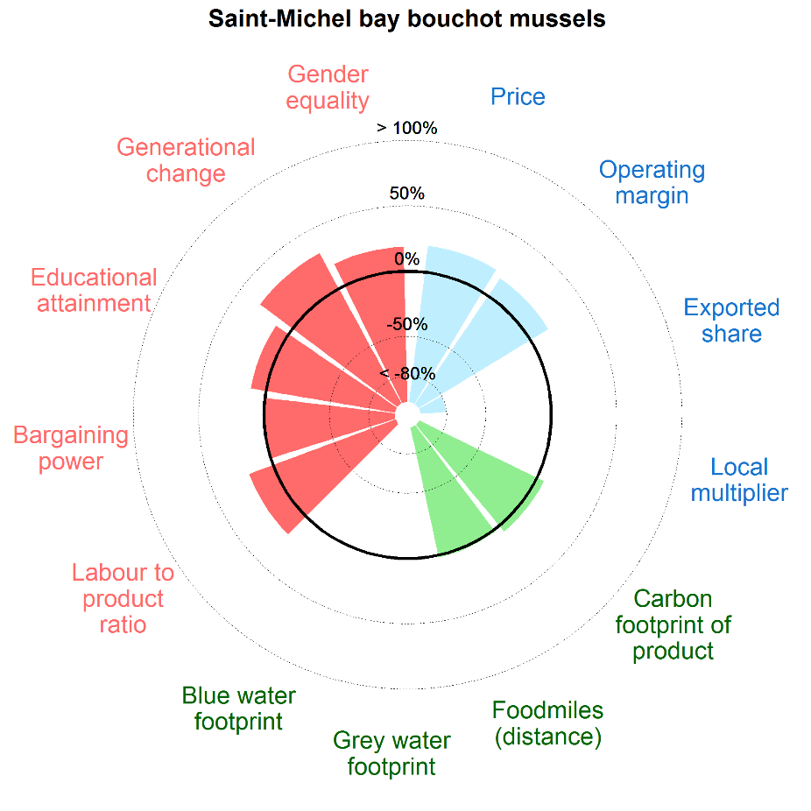
 |  |  | Graphique de performance des moules AOP de la Baie du mont Saint-Michel en termes de développement durable par rapport à la filière moules conventionnelles
Différence moyenne entre SIQO et conventionnel
prix | 20%
valeur ajoutée brute | 3%
marge brute opérationnelle | 16%
part d'export en valeur dans l'UE | -81%
part d'export en volume dans l'UE | -81%
part d'export en volume hors UE | 614%
Empreinte carbone par tonne de produit | 6%
Distance parcourue | 2%
Emission de carbone dû au transport | -3%
quantité de travail par unité de production | 19%
chiffre d'affaires par unité de travail | -11%
distribution du pouvoir de négociation | 1%
Stabilité de la chaine de valeur | 10%
Niveau d’instruction | 12%
Niveau de salaire | 4%
Renouvellement des générations | 31%
égalité des genres | 19%

* les cases grisées sont pour les indicateurs non utilisés dans le graphique (car complémentaires)
 |  |  | (0%: même niveau entre SIQO et conventionnel; <0%:SIQO moins performant;>0% SIQO plus performant)

Résultats_farineAB
Résultats indicateurs Farine francaise AB*
*Bleu: indicateurs économiques, Vert: indicateurs volet envrionnement, Rouge: indicateurs volet social
Indicateur | Unité | Niveau dans la chaine de production | Valeur pour le SIQO | Valeur de référence | Différence relative
[1] | [2] | [3] | [4] | [5] | [6]=([4]-[5])/[5]
marge brute opérationnelle | % du chiffre d'affaires | production primaire | 107.10 | 81.96 | 30.7%
marge brute opérationnelle | % du chiffre d'affaires | transformation | 11.85 | 7.43 | 59.6%
valeur ajoutée brute | % du chiffre d'affaires | production primaire | 72.88 | 58.32 | 25.0%
valeur ajoutée brute | % du chiffre d'affaires | transformation | 24.62 | 26.36 | -6.6%
Résultat net | % du chiffre d'affaires | transformation | 9.00 | 3.11 | 189.1%
prix | EUR/kg | production primaire | 0.37 | 0.15 | 146.3%
prix | EUR/kg | transformation | 0.51 | 0.43 | 18.6%
prix | EUR/kg | distribution | 5.43 | 3.47 | 56.5%
part d'export en valeur hors UE | % | distribution | 0.00
part d'export en valeur dans l'UE | % | distribution | 0.00 | 0.00 | 0.0%
part d'export en volume hors UE | % | distribution | 0.10 | 0.25 | -57.9%
part d'export en volume dans l'UE | % | distribution | 0.06 | 0.26 | -76.6%
multiplicateur local | na | transformation | 1.65 | 2.15 | -23.3%
Empreinte carbone par ha | kg eq CO2/ha | production primaire | 607.52 | 1829.56 | -66.8%
Empreinte carbone par ha | kg eq CO2/ha | transformation | 807.01 | 2277.94 | -64.6%
Empreinte carbone par ha | kg eq CO2/ha | distribution | 1271.73 | 3241.04 | -60.8%
Empreinte carbone par tonne de produit | kg eq CO2/tonne | production primaire | 150.82 | 240.73 | -37.3%
Empreinte carbone par tonne de produit | kg eq CO2/tonne | transformation | 177.30 | 265.25 | -33.2%
Empreinte carbone par tonne de produit | kg eq CO2/tonne | distribution | 279.40 | 377.39 | -26.0%
Emissions de carbone dû au transport | kg eq CO2/tonne | production primaire | 0.00 | 0.00 | 0.0%
Emissions de carbone dû au transport | kg eq CO2/tonne | transformation | 36.13 | 29.59 | 22.1%
Emissions de carbone dû au transport | kg eq CO2/tonne | distribution | 102.10 | 112.14 | -9.0%
Distance parcourue | tonne.km/tonne | production primaire | 0.00 | 0.00 | 0.0%
Distance parcourue | tonne.km/tonne | transformation | 675.68 | 922.84 | -26.8%
Distance parcourue | tonne.km/tonne | distribution | 1891.98 | 2383.32 | -20.6%
empreinte eau bleue (consommation d'eau de surface ou souterraine) | m3/kg | production primaire | 0.01 | 0.04 | -72.1%
empreinte eau bleue (consommation d'eau de surface ou souterraine) | m3/kg | transformation | 0.06 | 0.06 | -29.0%
empreinte eau verte (comsommation totale en eau) | m3/kg | production primaire | 0.63 | 0.34 | 88.4%
empreinte eau grise (pollution de l'eau) | m3/kg | production primaire | 0.23 | 0.20 | 17.3%
quantité de travail par unité de production | UTA/tonne | production primaire | 0.00 | 0.00 | 64.8%
quantité de travail par unité de production | UTA/tonne | transformation | 0.00 | 0.00 | 119.7%
quantité de travail par unité de production | UTA/tonne | distribution | 0.08 | 0.04 | 114.1%
chiffre d'affaires par unité de travail | EUR AWU-1 | production primaire | 158095.24 | 105181.94 | 50.3%
chiffre d'affaires par unité de travail | EUR AWU-1 | transformation | 142622.95 | 264179.10 | -46.0%
chiffre d'affaires par unité de travail | EUR AWU-1 | distribution | 59361.58 | 60497.87 | -1.9%
distribution du pouvoir de négociation | na | production primaire | 0.98 | 0.98 | 0.0%
Stabilité de la chaine de valeur | na | production primaire | 0.38 | 0.38 | 0.0%
Niveau d’instruction | na | production primaire | 0.61 | 0.58 | 6.1%
niveau de salaire | EUR AWU-1 | production primaire | 22639.24 | 9382.23 | 141.3%
égalité des genres | % | production primaire | 0.18 | 0.18 | 0.0%
égalité des genres | % | distribution |  | 0.26
égalité des genres index | na | production primaire | 0.82 | 0.70 | 17.1%
égalité des genres index | na | distribution |  | 0.91
Renouvellement des générations | % | production primaire | 0.33 | 0.25 | 32.0%
Renouvellement des générations | % | transformation |  | 0.61
Renouvellement des générations | % | distribution |  | 2.39

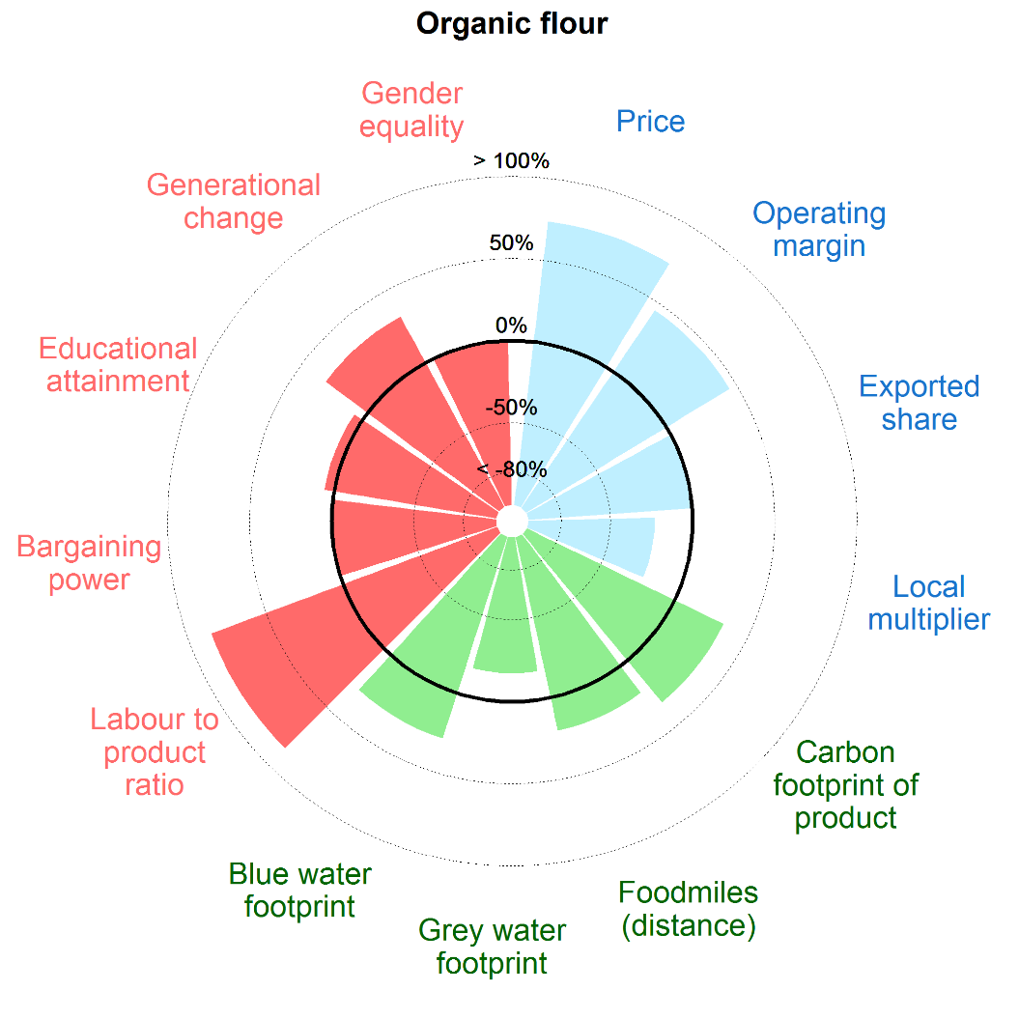
Différence moyenne entre SIQO et conventionnel*
prix | 74% |  | Performance de la farine en AB en termes de développement durable par rapport à la filière conventionnelle
valeur ajoutée brute | 9%
marge brute opérationnelle | 45%
Résultat net | 189%
part d'export en valeur dans l'UE | 0%
part d'export en volume dans l'UE | -77%
part d'export en volume hors UE | -58%
multiplicateur local | -23%
Empreinte carbone par tonne de produit | 33%
Empreinte carbone par ha | 65%
Distance parcourue | 21%
Emission de carbone dû au transport | 9%
empreinte eau verte (comsommation totale en eau) | -88%
empreinte eau grise (pollution de l'eau) | -17%
empreinte eau bleue (consommation d'eau de surface ou souterraine) | 29%
quantité de travail par unité de production | 86%
chiffre d'affaires par unité de travail | 1%
distribution du pouvoir de négociation | 0%
Stabilité de la chaine de valeur | 0%
Niveau d’instruction | 6%
Niveau de salaire | 141%
Renouvellement des générations | 32%
égalité des genres | 0%
index égalité des genres | 17%

* les cases grisées sont pour les indicateurs non utilisés dans le graphique (car complémentaires) |  |  | (0%: même niveau entre SIQO et conventionnel; <0%:SIQO moins performant;>0% SIQO plus performant)

Résultats_comté
Résultats indicateurs Comté
*Bleu: indicateurs économiques, Vert: indicateurs volet envrionnement, Rouge: indicateurs volet social
Indicateur | Unité | Niveau dans la chaine de production primaire | Valeur pour le SIQO | Valeur de référence | Différence relative
[1] | [2] | [3] | [4] | [5] | [6]=([4]-[5])/[5]
marge brute opérationnelle | % du chiffre d'affaires | production primaire | 0.55 | 0.47 | 16.4%
marge brute opérationnelle | % du chiffre d'affaires | transformation | 0.06 | 0.04 | 26.7%
valeur ajoutée brute | % du chiffre d'affaires | production primaire | 0.35 | 0.27 | 27.1%
valeur ajoutée brute | % du chiffre d'affaires | transformation | 0.13 | 0.13 | 0.8%
Résultat net | % du chiffre d'affaires | production primaire | 0.33 | 0.25 | 32.1%
Résultat net | % du chiffre d'affaires | transformation | 0.03 | 0.01 | 140.5%
prix | EUR/kg | production primaire | 0.47 | 0.36 | 28.8%
prix | EUR/kg | transformation | 7.87 | 4.54 | 73.3%
prix | EUR/kg | distribution | 13.53 | 7.32 | 84.8%
part d'export en volume hors UE | % | transformation | 0.02 | 0.02 | -27.3%
part d'export en volume dans l'UE | % | transformation | 0.07 | 0.12 | -42.4%
multiplicateur local | na | transformation | 2.68 | 2.52 | 6.3%
Empreinte carbone par ha | kg eq CO2/ha | production primaire | 4007.12 | 5657.40 | -29.2%
Empreinte carbone par ha | kg eq CO2/ha | transformation | 3634.41 | 5065.56 | -28.3%
Empreinte carbone par ha | kg eq CO2/ha | distribution | 3691.23 | 5145.10 | -28.3%
Empreinte carbone par tonne de produit | kg eq CO2/tonne | production primaire | 1022.51 | 1015.79 | 0.7%
Empreinte carbone par tonne de produit | kg eq CO2/tonne | transformation | 9552.24 | 11241.71 | -15.0%
Empreinte carbone par tonne de produit | kg eq CO2/tonne | distribution | 9701.58 | 11418.24 | -15.0%
Emissions de carbone dû au transport | kg eq CO2/tonne | production primaire | 0.00 | 114.33 | -100.0%
Emissions de carbone dû au transport | kg eq CO2/tonne | transformation | 133.51 | 261.18 | -48.9%
Emissions de carbone dû au transport | kg eq CO2/tonne | distribution | 149.34 | 290.86 | -48.7%
Distance parcourue | tonne.km/tonne | production primaire | 0.00 | 6926.97 | -100.0%
Distance parcourue | tonne.km/tonne | transformation | 745.67 | 7842.07 | -90.5%
Distance parcourue | tonne.km/tonne | distribution | 988.18 | 8255.47 | -88.0%
empreinte eau bleue (consommation d'eau de surface ou souterraine) | m3/kg | production primaire | 0.27 | 0.32 | -15.6%
empreinte eau bleue (consommation d'eau de surface ou souterraine) | m3/kg | transformation | 0.08 | 0.09 | -15.0%
empreinte eau verte (comsommation totale en eau) | m3/kg | production primaire | 6.97 | 7.23 | -3.6%
empreinte eau grise (pollution de l'eau) | m3/kg | production primaire | 1.32 | 1.29 | 2.3%
quantité de travail par unité de production | UTA/tonne | production primaire | 0.01 | 0.01 | 34.4%
quantité de travail par unité de production | UTA/tonne | transformation | 0.02 | 0.01 | 15.7%
chiffre d'affaires par unité de travail | EUR AWU-1 | production primaire | 66968.13 | 67822.71 | -1.3%
chiffre d'affaires par unité de travail | EUR AWU-1 | transformation | 500190.03 | 333916.18 | 49.8%
distribution du pouvoir de négociation | na | production primaire | 0.98 | 0.89 | 10.2%
Stabilité de la chaine de valeur | na | production primaire | 0.58 | 0.33 | 75.0%
Niveau d’instruction | na | production primaire | 0.51 | 0.53 | -3.8%
Niveau d’instruction | na | transformation | 0.46
Niveau de salaire | EUR AWU-1 | production primaire | 23104.01 | 17566.08 | 31.5%
Niveau de salaire | EUR AWU-1 | transformation | 54838.02 | 47524.25 | 15.4%
égalité des genres | % | production primaire | 0.25 | 0.26 | -3.8%
égalité des genres | % | transformation | 0.27 | 0.35 | -22.9%
égalité des genres | % | distribution | 0.20
index égalité des genres | na | production primaire | 0.84 | 0.80 | 5.0%
index égalité des genres | na | transformation | 0.71 | 0.96 | -26.0%
index égalité des genres | na | distribution | 0.61
Renouvellement des générations | % | production primaire | 0.52 | 0.34 | 52.9%
Renouvellement des générations | % | transformation | 0.73 | 0.65 | 12.3%
Renouvellement des générations | % | distribution | 0.73

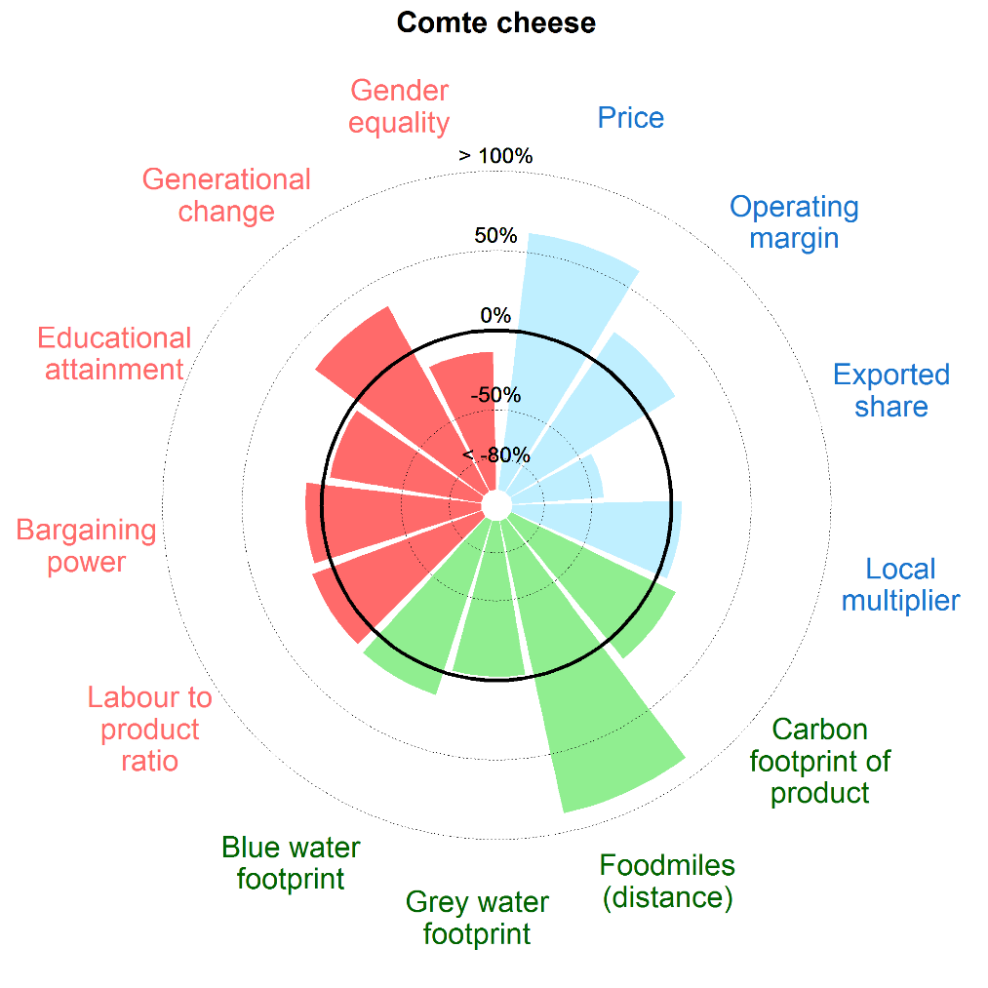
Différence moyenne entre SIQO et conventionnel* |  |  | Performance Comté en termes de développement durable par rapport à la filière conventionnelle
prix | 62%
valeur ajoutée brute | 14%
marge brute opérationnelle | 22%
Résultat net | 86%
part d'export en valeur dans l'UE | -42%
part d'export en volume dans l'UE | -42%
part d'export en volume hors UE | -27%
multiplicateur local | 6%
Empreinte carbone par tonne de produit | 15%
Empreinte carbone par ha | 28%
Distance parcourue | 88%
Emission de carbone dû au transport | 49%
empreinte eau verte (comsommation totale en eau) | 4%
empreinte eau grise (pollution de l'eau) | -2%
empreinte eau bleue (consommation d'eau de surface ou souterraine) | 15%
quantité de travail par unité de production | 14%
chiffre d'affaires par unité de travail | 24%
distribution du pouvoir de négociation | 10%
Stabilité de la chaine de valeur | 75%
Niveau d’instruction | -4%
Niveau de salaire | 23%
Renouvellement des générations | 33%
égalité des genres | -13%
index égalité des genres | -11%
 |  |  | (0%: même niveau entre SIQO et conventionnel; <0%:SIQO moins performant;>0% SIQO plus performant)
* les cases grisées sont pour les indicateurs non utilisés dans le graphique (car complémentaires)

